ホームページ
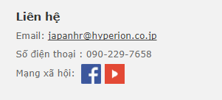
Home page | メニュー画面


ロゴを触ると、ホームページが出る
会社概要ページに移動する

このメニューボタンを触ると、右側の画面のように変更する。

ここに触ると、メニュー画面がでる。

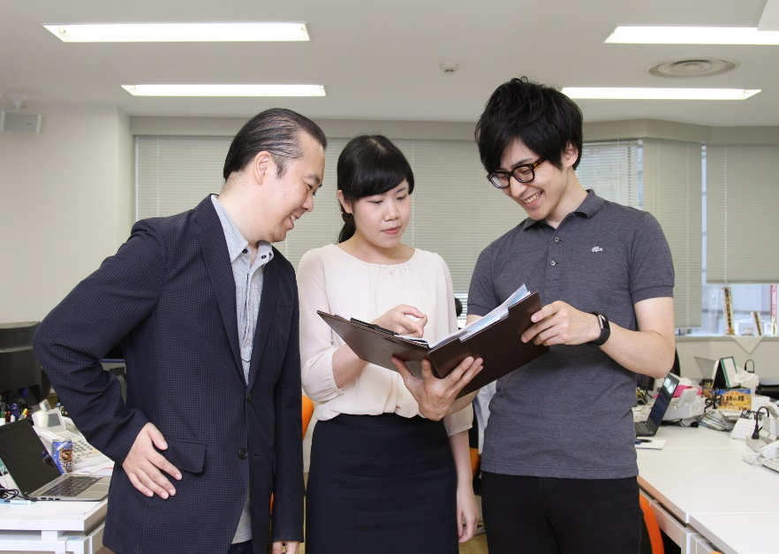
フリワード
各項目を触ると、それぞれのページに移動する。

雇用形態を選択
ベトナム在住向け
職種を選択
勤務地を選択
日本在住向け

「ベトナムから仕事をお探しの方」を触すと、下に全部ベトナム在住向けの仕事を表示する。「日本在住のベトナム人向け」を触すと、日本在住向けの仕事を表示する。
Bạn đang tìm kiếm công việc từ đâu
ログイン
日本在住のベトナム人むけ >>
>> さらに詳しい条件で検索
さらに詳しい条件で検索
新規登録

この条件で検索
ベトナムから仕事をお探しの方 >>>
パスワードを忘れた方

お問い合わせ
「月給」1000ドル～2000ドル
東京都豊島区
Google Map API
.NET DEVELOPER
「月給」1500ドル～2500ドル
埼玉県埼玉市
Database Engineer
Stored procedure
「月給」1500ドル～2500ドル
埼玉県埼玉市
Database Engineer
Stored procedure
PC画面には2桁の仕事を表示するが、スマホ画面は1桁だけ表示する。Defautはベトナム在住向けの仕事を表示する。
表示件数： 10件

ベトナム在住向け
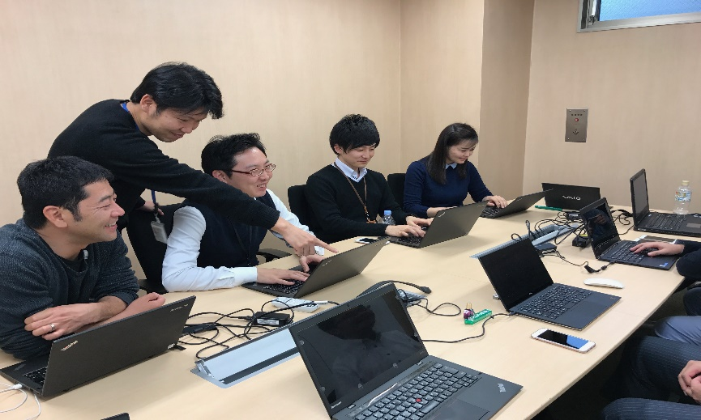
フリワード

雇用形態を選択

職種を選択

勤務地を選択
「人気の仕事」を触すと、下に全部人気の仕事とを表示する。
Tìm việc từ việt nam

さらに詳しい条件で検索
この条件で検索
人気の仕事
急募の仕事

PC画面には2桁の仕事を表示するが、スマホ画面は1桁だけ表示する。Defautは人気の仕事を表示する。
表示件数： 10件
「月給」1000ドル～2000ドル
Google Map API
東京都豊島区
.NET DEVELOPER

「月給」1500ドル～2500ドル
Database Engineer
埼玉県埼玉市
Stored procedure

「月給」1500ドル～2500ドル
Database Engineer
埼玉県埼玉市
Stored procedure

日本在住向け
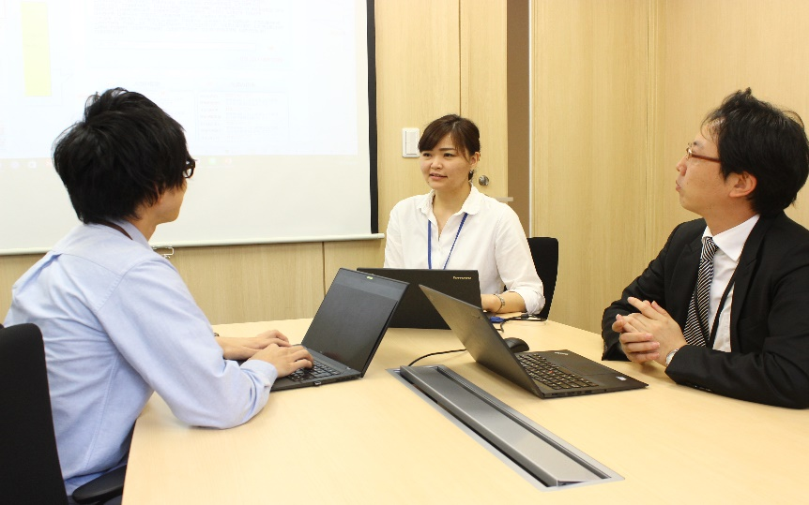
フリワード

雇用形態を選択

職種を選択
勤務地を選択

「人気の仕事」を触すと、下に全部人気の仕事とを表示する。
Tìm việc từ nhật bản
さらに詳しい条件で検索

この条件で検索
人気の仕事
急募の仕事

PC画面には2桁の仕事を表示するが、スマホ画面は1桁だけ表示する。Defautは人気の仕事を表示する。
表示件数： 10件
「時給」950円～1000円
洋菓子の製造補助
埼玉県中部
洋菓子製造工場のお仕事

「時給」950円～1000円
洋菓子の製造補助
埼玉県中部
洋菓子製造工場のお仕事
「時給」950円～1000円
洋菓子の製造補助

埼玉県中部
洋菓子製造工場のお仕事

求人情報一覧
求人情報一覧

フリワード

雇用形態を選択
仕事情報一覧
職種を選択
○○件の案件がございます。
並び替え： 給与順 / 新着順
勤務地を選択

表示件数：
10件
Tìm việc từ nhật bản
洋菓子の製造補助
さらに詳しい条件で検索
雇用形態：アルバイト

給与：【時給】950円〜1,000円
この条件で検索
勤務地：埼玉県坂戸市
応募条件：必要ない 簡単な作業なので未経験の方でも安心

表示件数： 10件
洋菓子の製造補助

雇用形態：アルバイト
給与：【時給】950円〜1,000円
勤務地：埼玉県坂戸市
条件案件と仕事一覧を一緒に表示されると、見ずらいので、条件検索のアイコンだけ下の奥に置く。
この▼を触ると、右側の画面のように、条件検索ボクスがでる。
応募条件：必要ない 簡単な作業なので未経験の方でも安心

1
2
3
4

ログイン画面
LOG IN

ログインできたら、headerは右側のように変更する。
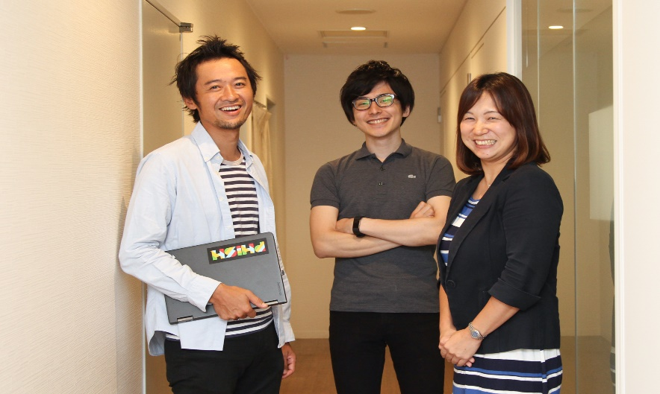
条件検索
条件検索
フリワード

メールアドレス
雇用形態を選択
ベトナム在住向け

職種を選択
日本在住向け
パスワード
勤務地を選択
PHAM THUY
>> さらに詳しい条件で検索
プロフィール
ログイン
この条件で検索
>> さらに詳しい条件で検索
履歴書
ベトナムから仕事をお探しの方 >>>
日本在住のベトナム人むけ >>
パスワードを忘れた
キープしたお仕事
「月給」1000ドル～2000ドル
Google Map API
閲覧したお仕事
東京都豊島区
.NET DEVELOPER
Database Engineer
応募したお仕事
「月給」1500ドル～2500ドル
Stored procedure
埼玉県埼玉市
ログアウト
「月給」1500ドル～2500ドル
Database Engineer
埼玉県埼玉市
Stored procedure

新規登録
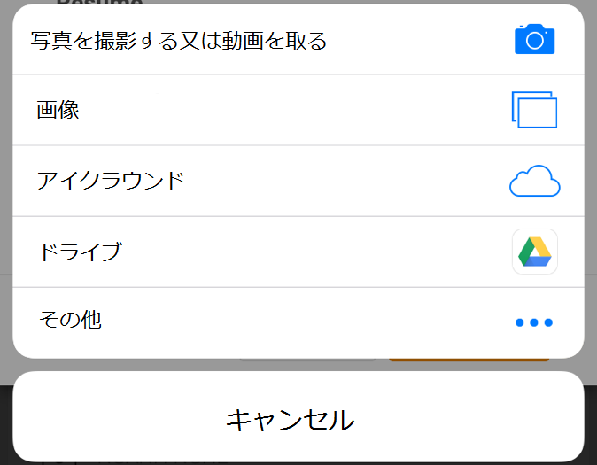
新規登録 | （ご利用規約） | 会員登録（入力ページ） |  | 会員登録（確認ページ） | 会員登録（完了ページ）

ご利用規約
会員登録
会員登録（確認ページ）
会員登録（完了ページ）
お名前※
【重要】 会員登録をされる前に、下記ご利用規約をよくお読みください。
姓
名
会員内容は長いので、画面をスワイプして、実装できる。
会員登録を完了いたしました。
お名前（フリガナ）
お名前
Pham Thi Thuy
● アルバイトを探している方はそのままお仕事をお探しし応募してください。
規約には、本サービスを使用するに当たってのあなたの権利と義務が規定されております。 「同意して会員登録へ」ボタンをクリックすると、あなたが本規約の全ての条件に同意したことになります。
ファム ティトゥイ
セイ
メイ
お名前（フリガナ）
性別※
〇 男性
〇 女性
性別
女性
● 正社員の仕事をお探しの方は「履歴書記入」または「履歴書ファイルupload」を選び、手続きをすすめてください。 登録後にも情報を修正することが出来ます。
■ ご利用規約
第1条 (会員)
1. 「会員」とは、当社が定める手続に従い本規約に同意の上、入会の申し込みを行う個人をいいます。
2. 「会員情報」とは、会員が当社に開示した会員の属性に関する情報および会員の応募に関する履歴等の情報をいいます。
3. 本規約は、すべての会員に適用され、登録手続時および登録後にお守りいただく規約です。
第2条 (登録)
1. 会員資格
生年月日※
生年月日
1994年11月22日
年
月
日
電話番号※
電話番号
090-229-7658
-
-
メールアドレス
pthuy@hyperion.co.jp
メールアドレス※
希望するパスワード
*******
履歴書記入

パスワードを忘れた時のヒント
質問： 面白かった映画は？
履歴書ファイルアップロード
確認のため2度入力してください。
答え： Thor
希望するパスワード※
メールマガジン
テキストメール
仕事情報一覧へ
半角英数字4～50文字でお願いします。（記号可）
戻る
会員登録をする
同意しない
同意して会員登録へ
確認のために2度入力してください。
。。。
確認ページへ

履歴書記入 | 入力画面 | 入力画面 （続く） | 入力画面 （続く）

Pham Thuy様 ▼
Pham Thuy様 ▼
Pham Thuy様 ▼
履歴書記入
履歴書記入
履歴書記入

下記項目にご入力ください。「※」印は入力必須項目です。
入力後、一番下の「確認ページへ」ボタンをクリックしてください。
最終学歴※
希望ポジション
〇 高校
〇 日本語学校
〇 専門学校
□ マネジャー
□ チームリーダ
□ スタッフ
□ 新卒
記入内容は長いので、画面をスワイプして、実装できる。
〇 短大
〇 大学
〇 大学院
現在の給料
円 （半角数字で入力）
お名前：Pham Thi Thuy
学校名※
希望給料
円 （半角数字で入力）
顔写真
性別：女性
希望勤務地
（アップロード）
生年月日：1994年11月22日
□ Viet Nam
□ 東京都
□ 埼玉県
□ 千葉県
メールアドレス：pthuy@hyperion.co.jp
専攻※
□ 神奈川県
□ 大阪府
□ 愛知県
□ 兵庫県
日本語レベル※
JLPT
職歴※
⦿ 経験あり
〇 未経験
婚姻状態※
〇 未婚
〇 既婚
開始日：
年
月
その他
現住所※
⦿ 日本
〇 ベトナム
終了日：
年
月
英語レベル
TOEIC
IELTS
郵便番号※
その他
〒
ー
年間：
他の言語
自動住所記入
会社名
都道府県※
履歴の記入枠が多いので、全部表示したら、画面をスワイプするときにつまらないきがする。
そして、転職数が少ない人がいるかもしれない。
→
・ユーザは自分で追加、もう一度入力できる。
・このボタンは何度でもクリックできる。
都道府県を選択
住所
資格
市区町村※
仕事内容
性格
住所

自己PR

希望仕事※
もう一つ追加

希望仕事を選択
確認ページへ

履歴書ファイルアップロード

Pham Thuy様 ▼

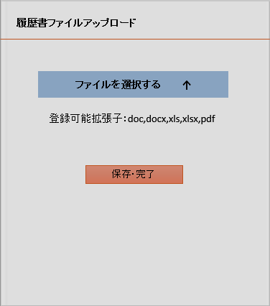
履歴書ファイルアップロード
ページの名前

ファイルを選択する ↑

登録可能拡張子：doc,docx,xls,xlsx,pdf

完了のお知らせ

保存・完了

会社概要
会社概要 | ベトナムオフィス

会社概要
ベトナムオフィス
会社概要
ベトナムオフィス
所名
ハイぺリオン ハノイ駐在員事務所
社名
株式会社ハイぺリオン
所在地
〒171-0014 東京都豊島区池袋2-40-12 西池袋第一生命ビル6F
「会社概要」はHyperion.co.jpサイトに載せてる内容と同じ
リンク：http://www.hyperion.co.jp/corporate/about.html
所在地
ハノイ市カウジャイ区チュンホア庁ホアンダオトゥイ通りUdic Complex ビル3階319号

電話番号
03-5956-7550
ライセンス取得日
2017年04月14日
ファクス
03-5956-7551
税コード
0107820164

ホームページ
http://hyperion.co.jp
電話番号
090-229-7658
代表取締役
瀬川 英則
メールアドレス
japanhr@hyperion.co.jp
設立年月日
2006年5月24日
オフィスの規模
10人～40人
資本金
10,000,000円
オフィスの義務
ベトナムにおいて、連絡事務所としてHyperion co.,ltdの代わりに、倉庫で整備・内装の装置、日常品の運送（船便の経由）、ソフトウェアの開発・営業という3つの分野で、ベトナムの市場をリサーチ、営業機械を広げること。
営業拠点
朝霞支店
埼玉県朝霞市西原1-4-28 カルム朝霞台１階 TEL 048-470-1000 / FAX 048-470-1001

名古屋支店
愛知県名古屋市中村区名駅3-21-4 名銀駅前ビル4F TEL 052-533-0018 / FAX 052-533-0019

お問い合わせ
お問い合わせ

お問い合わせ（入力ページ）
内容によっては回答をさしあげるのにお時間をいただくこともございます。
また、休業日は翌営業日以降の対応となりますのでご了承ください。

お名前※
姓
名
お名前（フリガナ）
内容は長いので、画面をスワイプして、実装できる。
他の画面に移動しない。
セイ
メイ
電話番号
-
-
メールアドレス※

お問い合わせ内容※
確認のため2度入力してください。
（全角1000字以下）

仕事詳細
表示順番
1. 仕事の映像
6. 仕事詳細

2. 仕事のタイトル
7. 仕事案件
3. 終了日
8. 福利厚生・制度

4. キープ、応募ボタン
9. 会社紹介
5. 応募詳細
10. 応募方法

画面をスワイプすると、この分が出る。
（Webのように表示する。）

キープ
応募

IT
終了日：2017年11月30日
勤務時間
9:00 ～ 18:00
昼休み時間：12:00 ～ 13:00
GoogleマップAPI開発
映像、仕事のタイトル、終了日は画面の真ん中に置く
勤務曜日
月曜日から金曜日まで

キープ
応募
試用期間
2ヶ月

仕事案件
仕事数
2
応募詳細
性別
男性, 女性
雇用形態
正社員
ポジション
スタッフ
資格
NET環境におけるWebシステム構築経験。

給与
【月給】1,000ドル〜2,000ドル
性格
言われた事だけをこなすのではなく、主体的に動けるマインドを持っている。 スキルのみならず、協調性に長けて情報共有をしっかりとしてくれる方。
残業手当あり
勤務地
東京都豊島区
交通アクセス
「池袋駅」 C6出口から徒歩3分 C6出口から池袋郵便局方面へ歩いて頂き、池袋郵便局前の信号(2つ目約80M)を横断頂き、そのまま30M直進して頂き左手のビルになります。

経験・スキルの詳細
■必須 ASP .NET MVC, C#

■あれば歓迎 日本語検定2級(N2)

福利厚生・制度
年一回
昇給
賞与
年一回

応募画面
応募の流れ
◆ ログインしている・会員登録済：
仕事詳細の「応募」ボタン ＝＞応募画面 ＝＞応募完了のお知らせ画面
◆ ログインしてない・会員登録済：
仕事詳細の「応募」ボタン ＝＞マイページ（ログイン）画面 ＝＞応募画面 ＝＞応募完了のお知らせ画面
◆ ログインしてない・会員登録してない：
仕事詳細の「応募」ボタン ＝＞マイページ（ログイン）画面 ＝＞会員登録 ＝＞ ＝＞応募完了のお知らせ画面

履歴書記入

履歴書ファイルアップロード

 | 流れはwebのように操作する。ここにはスマホ画面のイメージだけ書く。

ログインしていない |  | 応募（ポップアップ画面） |  | ポップアップ画面

 |  |  | 正社員の場合 | 応募完了のお知らせ

マイページ(ログイン)
Pham Thuy様 ▼

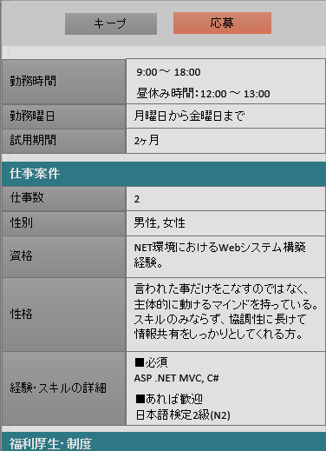
メールアドレス
X

PHAM THI THUY
この内容は場合によって選択項目が違くなる。
（WebsitePJ_添付01_Lay out_20170822ファイルの応募画面 シートを参考）
パスワード
X
メール：pthuy@hyperion.co.jp
電話番号：0902297658
PHAM THI THUY
ログイン
メール：pthuy@hyperion.co.jp

パスワードを忘れた
電話番号：0902297658
○ 登録した履歴書を使用する
登録メールを忘れた
○ アップロードした履歴書を使用する
応募を完了いたしました。
会員登録をする
○ 登録した履歴書を修正する
担当者からの連絡をお待ちください。
○ 新しい履歴書ファイルをアップロードする

仕事詳細に戻る
応募する

